estatisticasDescritivasTermos
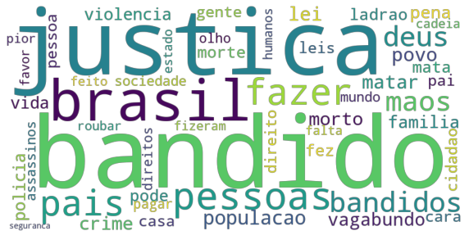
Termos por comentários |  | Termos mais frequentes (50)
Mínimo | 1 | Termos | Frequência
Média | 21.57 | bandido | 445
Desvio padrão | 26.11 | justica | 436
Máximo | 448 | brasil | 157
 |  | pessoas | 156
 |  | fazer | 143
 |  | pais | 137
 |  | bandidos | 134
 |  | deus | 132
 |  | maos | 129
 |  | populacao | 113
 |  | matar | 109
 |  | povo | 109
 |  | lei | 107
 |  | morto | 102
 |  | crime | 99
 |  | vagabundo | 90
 |  | pena | 84
 |  | familia | 83
 |  | policia | 80
 |  | violencia | 79
 |  | vida | 77
 |  | mata | 71
 |  | ladrao | 69
 |  | fez | 67
 |  | morte | 66
 |  | pode | 65
 |  | casa | 62
 |  | pai | 61
 |  | direito | 61
 |  | gente | 59
 |  | pessoa | 58
 |  | cara | 56
 |  | leis | 55
 |  | cidadao | 53
 |  | sociedade | 53
 |  | mundo | 51
 |  | assassinos | 51
 |  | pagar | 48
 |  | olho | 47
 |  | direitos | 46
 |  | fizeram | 44
 |  | feito | 44
 |  | roubar | 44
 |  | pior | 43
 |  | cadeia | 43
 |  | humanos | 42
 |  | falta | 42
 |  | estado | 41
 |  | favor | 40
 |  | seguranca | 39

estatisticasDescritivasCodigos
Distribuição de comentários por códigos
Códigos | Frequência | Frequência (%)
2 | 444 | 25.00%
8 | 433 | 24.38%
1 | 421 | 23.70%
3 | 313 | 17.62%
6 | 60 | 3.38%
5 | 55 | 3.10%
7 | 35 | 1.97%
4 | 15 | 0.84%

Estatísticas descritivas por código (likes)
Código | Frequência | Mínimo | Média | Desvio padrão | Máximo
1 | 421 | 0 | 4.62 | 68.92 | 1400
2 | 444 | 0 | 0.85 | 10.06 | 210
3 | 313 | 0 | 4.90 | 73.87 | 1300
4 | 15 | 0 | 2.27 | 7.69 | 30
5 | 55 | 0 | 11.98 | 86.12 | 639
6 | 60 | 0 | 0.15 | 0.40 | 2
7 | 35 | 0 | 2.00 | 8.12 | 48
8 | 433 | 0 | 0.49 | 4.96 | 96

Estatísticas descritivas por código (termos)
Código | Frequência | Mínimo | Média | Desvio padrão | Máximo
1 | 421 | 1 | 26.09 | 25.72 | 207
2 | 444 | 1 | 21.62 | 20.54 | 127
3 | 313 | 2 | 31.22 | 37.19 | 448
4 | 15 | 9 | 34.13 | 25.56 | 117
5 | 55 | 3 | 12.71 | 11.66 | 55
6 | 60 | 3 | 31.87 | 44.42 | 318
7 | 35 | 1 | 19.34 | 17.50 | 76
8 | 433 | 1 | 9.57 | 11.49 | 123

codigo1
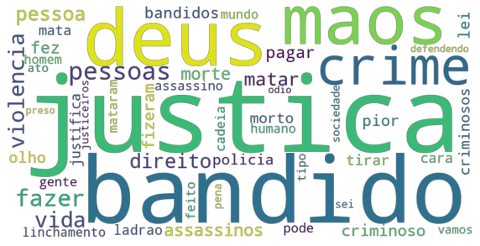
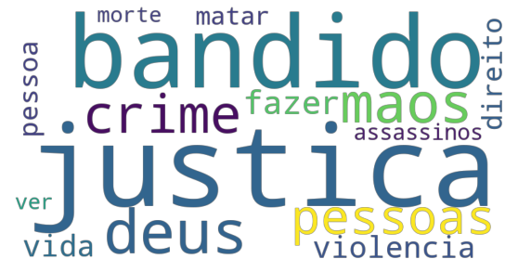
Termos mais frequentes (50)
Termos | Frequência
justica | 126 |  | Termos mais frequentes (50) | Termos mais frequentes (15)
bandido | 99
deus | 80
maos | 66
crime | 61
pessoas | 59
fazer | 52
vida | 44
violencia | 44
direito | 36
pessoa | 34
matar | 31
assassinos | 29
morte | 28
fez | 26
pagar | 26
criminoso | 25
fizeram | 25
pior | 24
bandidos | 24
lei | 24
olho | 24
policia | 23
criminosos | 23
morto | 23
tirar | 23
cara | 21
mata | 21
ladrao | 20
justifica | 20
gente | 19
mataram | 19
cadeia | 19
pode | 19
assassino | 19
homem | 17
mundo | 17
humano | 17
feito | 17
linchamento | 17
ato | 15
vamos | 15
tipo | 15
sociedade | 14
sei | 14
justiceiros | 13
pena | 13
defendendo | 12
preso | 12
odio | 12

Cinco principais comentários considerando o número de likes
ID | Comentário | Likes
com0046 | ver esses comentários me da medo nao vejo diferença entre o bandido e a maioria dos justiceiros aqui....Deus tenha piedade de todos... | 1400
com0038 | É o que sempre digo, as pessoas se juntam para punir um roubo (ou tentativa) com um homicídio. Ai acabam cometendo um crime de maior gravidade que o bandido que foi pego. O melhor a fazer nesses casos é chamar a polícia depois do sujeito imobilizado, mas tem gente que usa isso como desculpa para usar de violência porque são pessoas naturalmente violentas. | 190
com0942 | isso não é justiça é ato selvagem!, Nos seres humanos dizemos ser diferentes de outros animais por uso da Razao. as vezes nao usamos á razao q tantos nos gloriamos de usar. | 69
com1192 | Que respondam mesmo porque não passam de assassinos sem compaixão. Já tinham prendido a cara então entregassem a polícia. Quem rouba é ladrão e quem mata é assassino. | 30
com1196 | Um assassino tem que ser preso e pagar pelo que fez. | 30

codigo2
Termos mais frequentes (50)
Termos | Frequência
bandido | 204 |  | Termos mais frequentes (50) | Termos mais frequentes (15)
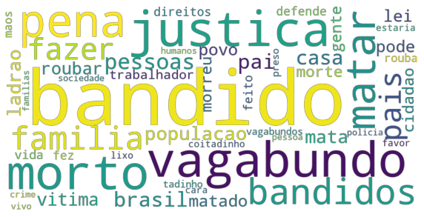
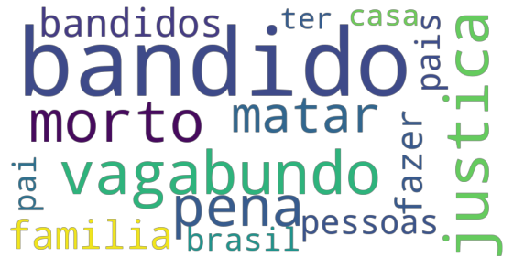
vagabundo | 57
justica | 56
morto | 55
pena | 49
matar | 40
bandidos | 39
familia | 39
fazer | 34
pais | 33
pessoas | 33
brasil | 30
pai | 30
casa | 29
populacao | 25
ladrao | 25
mata | 23
vitima | 22
roubar | 21
lei | 20
pode | 20
matado | 20
povo | 20
cidadao | 18
morte | 18
morreu | 18
gente | 18
trabalhador | 18
vida | 17
fez | 16
defende | 16
direitos | 16
feito | 16
rouba | 15
maos | 15
vagabundos | 14
preso | 14
tadinho | 14
lixo | 13
favor | 13
cara | 13
coitadinho | 13
estaria | 13
humanos | 12
policia | 12
vivo | 12
pessoa | 12
sociedade | 12
familias | 12
crime | 12

Cinco principais comentários considerando o número de likes
ID | Comentário | Likes
com0050 | Tem razão, o coitadinho do bandido sofreu... | 210
com1217 | tem mais que matar estes ladrão mesmo justiça tem que ser feita nem que seja com as próprias mãos e pronto melhor do que manda pra cadeia e pagar 975 $$$ por filho pra ele | 20
com1224 | Mimimi e blábláblá um monte de gente q nunca foi vítima da bandidagem comentando com seu falso moralismo. Se isso aí virar moda quero ver se o vagabundo nao vai pensar mtas vezes antes de cometer um crime!!! | 19
com1523 | Coitadinho do vagabundo. ..To com tanta penina desse desgraçado. ....porque sabe ne, aqui no Brasil bandido é gente boa, o que não presta são os trabalhadores pai e mãe de família. ...bandido marginal sim esses tem valor! .....(brasil ridículo) | 7
com1530 | Ah tenho dó não. Ele não teria dó nenhuma se fosse qualquer outro no lugar dele, ele só tava interessado em pegar o que não era dele. :P Pra mim foi pouco... deviam ter torturado mais, acho que morreu depressa. Odeio isso, morrem de dó de bandido, mas se fosse uma pessoa qualquer que trabalha ou estuda tavam nem aí. -\-\' | 7

código3
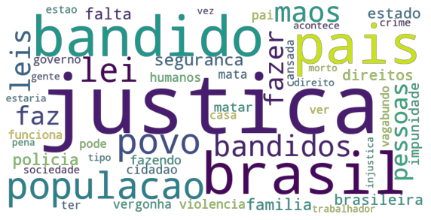
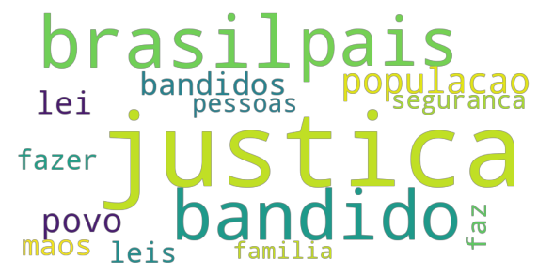
Termos mais frequentes (50)
Termos | Frequência
justica | 214 | Termos mais frequentes (50) | Termos mais frequentes (15)
brasil | 86
bandido | 79
pais | 74
populacao | 61
povo | 55
lei | 49
bandidos | 46
maos | 43
leis | 40
fazer | 38
faz | 36
pessoas | 30
seguranca | 30
familia | 27
falta | 27
policia | 27
estado | 24
brasileira | 24
direitos | 24
impunidade | 20
matar | 19
violencia | 17
fazendo | 17
vergonha | 16
cidadao | 16
humanos | 16
mata | 16
pai | 16
funciona | 15
governo | 15
pode | 15
vagabundo | 15
cansada | 14
ter | 14
ver | 14
casa | 14
estao | 13
sociedade | 13
crime | 13
direito | 12
tipo | 12
gente | 12
acontece | 12
estaria | 12
trabalhador | 11
injustica | 11
pena | 11
morto | 11
vez | 11

